INICIO

ASESORIAS
BEJARANOFIT
 | Nombre: | CARLOS DAVID ACOSTA | Plan de Nutrición:
 | Edad: | 23 | Calorías: | 2300 |  | kcal
 | Sexo: | MASCULINO | Carbohidratos | 45% | 259 | g
 | Estatura: | 177 | Proteínas | 30% | 173 | g
 | Peso: | 79 | Grasas | 25% | 64 | g
 | Objetivo: | AUMENTAR MASA |  | 100.0%
 | Nivel de actividad: | LIGERAMENTE ACTIVO

Hola CARLOS según tu estado actual para poder cumplir tu objetivo tus requerimientos básicos serian: • Consumir 2300 calorías al día • Consumiendo 175 gramos de proteína al día (un mínimo de 165g). • Consumiendo un mínimo de g de Grasa de 30g Si ya leíste la "Guía para la Dieta Flexible (IIFYM)" o cuando la leas, encontraras que el objetivo de este estilo de dieta es poder cambiar cada día de alimentos y recetas, para encontrar mayor variedad y menor restricción, lo que conlleva a una mayor estabilidad y adherencia en el plan, y por ende unos mejores y más estables resultados. Así mismo encuentras en la parte superior los macros estipulados, pero como también se menciona en la guía lo mas importante son las Calorías (que en tu caso son 2300) y la proteína (que óptimamente seria 175g, mínimo 165g), las grasas y los carbohidratos pueden variar dependiendo de tus gustos o el día especifico en el que quieras mas de uno que de otro. Eso si, ten en cuenta que debes como mínimo consumir 30g de grasa, para asegurarte un funcionamiento hormonal optimo. Es por esta razón que la primera recomendación y el fin ultimo de este proceso es que mis asesorados puedan llegar a utilizar como expertos la aplicación MyFitensPal, para llevar el registro de la alimentación lo mas exacto posible, y poder hacer las variaciones que se desean en el camino. Pero claro esta que para esto se necesita experiencia y tiempo de aprendizaje, por lo que se que en un principio muchas personas prefieren empezar de una manera menos flexible y con "menor" responsabilidad de tener que decidir o descifrar que alimentos son los indicados para cumplir los objetivos respectivos. Es por esta razón que te presento en este documento las hojas "EJEMPLO", donde podrás encontrar descrito por cada comida que tomas actualmente las posibles variaciones que puedes tener en estas, teniendo en cuenta tu alimentación actual, tus gustos (según los pude percibir mediante el formulario) y claro esta, tus requeri

DIETA
ASESORIAS
BEJARANOFIT
 |  |  |  | Nombre: | CARLOS DAVID ACOSTA |  |  |  |  |  |  | SI
 |  |  |  | Edad: | 23 |  |  |  |  |  |  | NO
 |  |  |  | Sexo: | MASCULINO
 |  |  |  | Estatura: | 177
 |  |  |  | Peso: | 79
 |  |  |  | Objetivo: | AUMENTAR MASA

SEMANA 1
 |  | CALORIAS | CARBOHIDRATOS | GRASA | PROTEÍNA | PESO | NIVEL DE HAMBRE | NIVEL DE CANSANCIO | HORAS DE SUEÑO | ¿ENTRENASTE? | COMENTARIOS - CARDIO x 5 sesiones de x 30 MIN (o un total de 150min a la semana)
OBJTEIVO |  | 2300 | 259 | 64 | 173 | 79.00
Lunes | 2022-01-24 | 2300 | 259 | 64 | 173
Martes | 2022-01-25 | 2300 | 259 | 64 | 173
Miercoles | 2022-01-26 | 2300 | 259 | 64 | 173
Jueves | 2022-01-27 | 2300 | 259 | 64 | 173
Viernes | 2022-01-28 | 2300 | 259 | 64 | 173
Sabado | 2022-01-29 | 2300 | 259 | 64 | 173
Domingo | 2022-01-30 | 2300 | 259 | 64 | 173
Promedio Semanal |  | 2300 | 259 | 64 | 173

SEMANA 2
 |  | CALORIAS | CARBOHIDRATOS | GRASA | PROTEÍNA | PESO | NIVEL DE HAMBRE | NIVEL DE CANSANCIO | HORAS DE SUEÑO | ¿ENTRENASTE? | COMENTARIOS - CARDIO x 5 sesiones de x 30 MIN (o un total de 150min a la semana)
OBJTEIVO |  | 2300 | 259 | 64 | 173
Lunes | 2022-01-31 | 2300 | 259 | 64 | 173
Martes | 2022-02-01 | 2300 | 259 | 64 | 173
Miercoles | 2022-02-02 | 2300 | 259 | 64 | 173
Jueves | 2022-02-03 | 2300 | 259 | 64 | 173
Viernes | 2022-02-04 | 2300 | 259 | 64 | 173
Sabado | 2022-02-05 | 2300 | 259 | 64 | 173
Domingo | 2022-02-06 | 2300 | 259 | 64 | 173
Promedio Semanal |  | 2300 | 259 | 64 | 173

SEMANA 3
 |  | CALORIAS | CARBOHIDRATOS | GRASA | PROTEÍNA | PESO | NIVEL DE HAMBRE | NIVEL DE CANSANCIO | HORAS DE SUEÑO | ¿ENTRENASTE? | COMENTARIOS - CARDIO x 5 sesiones de x 30 MIN (o un total de 150min a la semana)
OBJTEIVO |  | 2300 | 259 | 64 | 173
Lunes | 2022-02-07
Martes | 2022-02-08
Miercoles | 2022-02-09
Jueves | 2022-02-10
Viernes | 2022-02-11
Sabado | 2022-02-12
Domingo | 2022-02-13
Promedio Semanal

SEMANA 4
 |  | CALORIAS | CARBOHIDRATOS | GRASA | PROTEÍNA | PESO | NIVEL DE HAMBRE | NIVEL DE CANSANCIO | HORAS DE SUEÑO | ¿ENTRENASTE? | COMENTARIOS - CARDIO x 5 sesiones de x 30 MIN (o un total de 150min a la semana)
OBJTEIVO |  | 2300 | 259 | 64 | 173
Lunes | 2022-02-14
Martes | 2022-02-15
Miercoles | 2022-02-16
Jueves | 2022-02-17
Viernes | 2022-02-18
Sabado | 2022-02-19
Domingo | 2022-02-20
Promedio Semanal

EJERCICIO
ASESORIAS
BEJARANOFIT
 |  |  | Nombre: |  |  |  |  |  |  |  |  |  | SI | SI
 |  |  | Edad: |  |  |  |  |  |  |  |  |  | NO | NO
 |  |  | Sexo:
 |  |  | Estatura:
 |  |  | Peso:
 |  |  | Objetivo:
 | BB= Barra o Barbell y DB= Mancuernas o Dumbbell
 |  |  |  |  |  |  |  |  | SEMANA 1
DIA 1 /// LEGS 1
 |  | SETS DE CALENTAMIENTO | SETS DE TRABAJO | REPS | DESCANSO | SUTITUTO 1 | SUSTITUTO 2 | Carga/RIR | REALIZADO
 |  |  |  |  |  |  |  |  | SETS | REPS | CARGA | RIR

A | Back squat | 3 | 1 | 6 | 3-4 min | Hack Squat | Bulgarian split squat | 2
B | Pausa Abajo Squat (Menos peso que anterior) | 0 | 2 | 8 | 2-3 min | Pausa abajo Hack Squat | Pausa abajo Bulgarian split squat | 3
C | Barbell Rumanian Dead Lift | 2 | 3 | 12-15 | 1-2 min | DB Rumanian DeadLift | 45° Hyperextension | 1
D | Walking Lunge | 1 | 2 | 15 | 1-2 min | DB Step-Up | Goblet Squat | 2
E | Seated Leg Curl | 1 | 3 | 8-10 | 1-2 min | Lying Leg Curl | Nordic Ham Curl | 1
F | Leg Press Calf Raise | 1 | 4 | 12 | 2-3 min | Seated Calf Raise | Standing Calf Raise | 3
G1 | Decline Plate-Weighted Crunch | 1 | 3 | 8-10 | 0 | Cable Crunch | Machine Crunch | 3
G2 | Plank | 1 | 3 | 30s | 1-2MIN | Ab Wheel | Pallof Press | 0
DIA 2 /// PUSH 1
 |  | SETS | SETS | REPS | DESCANSO | SUTITUTO 1 | SUSTITUTO 2 | Carga/RIR | REALIZADO
 |  |  |  |  |  |  |  |  | SETS | REPS | CARGA | RIR

A | Bench Press | 3 | 1 | 6 | 2-3 min | DB Bench Press | Machine Chest Press | 2
B | Bench Press (pies encima de banco) | 0 | 2 | 8-10 | 2-3 min | Bench Press mancuerna pies encima de banco (No Leg Drive) | Machine Chest Press sin ayuda de pies | 2
C | Seated DB Shoulder Press | 2 | 3 | 10-12 | 1-2 min | Seated Barbell Shoulder Press | Machine Shoulder Press | 1
D | PecFly (arriba abajo) | 1 | 2 | 12-15 | 1-2 min | DB Flye | Deficit Push Up | 1
E | Cable Lateral Raise | 1 | 3 | 15-20 | 1-2 min | DB Lateral Raise | Machine Lateral Raise | 1
F | Triceps Pressdown | 1 | 3 | 12-15 | 1-2 min | BB Skull Crusher | DB Skull Crusher | 1
G | Overhead Triceps Extension | 0 | 2 | 15 | 1-2MIN | Single-Arm Tricep Pressdown | Single-Arm Cable Tricep Kickback | 1
DIA 3 /// PULL 1
 |  | SETS | SETS | REPS | DESCANSO | SUTITUTO 1 | SUSTITUTO 2 | Carga/RIR | REALIZADO
 |  |  |  |  |  |  |  |  | SETS | REPS | CARGA | RIR

A | Lat Pulldown | 4 | 3 | 15 a 20 | 45s | Machine Pulldown | Pull-Up | 2
B | Chest-Supported Row | 2 | 3 | 8 a 10 | 0 | Seal Row | Cable Seated Row | 1
C | Remo Unlitareal arodillado |  |  |  |  | 1-Arm Seated Row | 1-Arm Lat Pull-Down
D | Cable Pullover | 1 | 2 | 20 | 1-2MIN | DB Pullover | 1-Arm Lat Pull-In | 1
E | Face Pull | 1 | 3 | 20 | 1-2MIN | Reverse Cable Flye | Bent-Over Reverse DB Flye | 1
F | Bicep Curl | 1 | 3 | 20 | 0 | DB Curl | Cable Curl | 0
G | Preacher Curl | 0 | 2 | 15 | 1-2MIN | Spider Curl | Bayesian Curl | 0
DIA 4 /// LEGS 2
 |  | SETS | SETS | REPS | DESCANSO | SUTITUTO 1 | SUSTITUTO 2 | Carga/RIR | REALIZADO
 |  |  |  |  |  |  |  |  | SETS | REPS | CARGA | RIR

A | Deadlift | 3 | 1 | 12-15 | 1-2 min | 1 leg Deadlift | Barbell Hip Thrust | 1
B | Barbell RDL | 0 | 2 | 10-12 | 2-3 min | 1 leg Deadlift | Barbell Hip Thrust | 3
C | Leg Press | 3 | 4 | 12-15 | 1-2 min | Goblet Squat | Walking Lunge | 1
D | Good Morning | 1 | 3 | 15-20 | 1-2 min | Nordic Ham Curl | Lying Leg Curl | 1
E | Leg Extension | 1 | 3 | 15-20 | 1-2 min | DB Step-Up | Goblet Squat | 1
F | Seated Calf Raise | 1 | 4 | 10 | 1-2 min | Standing Calf Raise | Leg Press Calf Raise | 1
G1 | Hanging Leg Raise | 1 | 3 | 6-8 | 1-2 min | Roman Chair Leg Raise | Reverse Crunch | 2
G2 | V sit-up | 3 | 3 | 12-15 | 1-2 min | Cable Crunch | Machine Crunch | 1
DIA 5 /// PUSH 2
 |  | SETS | SETS | REPS | DESCANSO | SUTITUTO 1 | SUSTITUTO 2 | Carga/RIR | REALIZADO
 |  |  |  |  |  |  |  |  | SETS | REPS | CARGA | RIR

A | Barbell Incline Press | 3 | 3 | 8 | 3-4 min | Close-Grip DB Incline Press | Machine Chest Press | 2
B | Machine Shoulder Press | 2 | 3 | 10-12 | 2-3 min | Seated DB Shoulder Press | Seated Barbell Shoulder Press | 1
C | Skull Crusher | 1 | 3 | 12 | 2-3 min | DB Skull Crusher | Overhead Triceps Extension | 3
D | Cable Pec Flye (abajo hacia arriba) | 1 | 3 | 10 | 1-2 min | Pec Deck | DB Flye | 3
E | Cable Lateral Raise | 1 | 3 | 15-20 | 1-2 min | DB Lateral Raise | Machine Lateral Raise | 1
F | Plate Front Raise | 1 | 2 | 15-20 | 30sec | DB Front Raise | Cable Front Raise | 1
G | Diamond Push Up | 0 | 1 | 15-20 | 30sec | Close-Grip Push Up | Kneeling Modified Push Up | 1
DIA 6 /// PULL 2
 |  | SETS | SETS | REPS | DESCANSO | SUTITUTO 1 | SUSTITUTO 2 | Carga/RIR | REALIZADO
 |  |  |  |  |  |  |  |  | SETS | REPS | CARGA | RIR

A | 1-Arm Lat Pull-Down | 1 | 3 | 8 | 3-4 min | 1-Arm Lat Pull-In | Remo Unlitareal arodillado | 2
B | Pull-Up | 2 | 3 | 10-12 | 2-3 min | Lat Pulldown | Machine Pulldown | 1
C | DB Row | 2 | 3 | 12 | 2-3 min | Single-Arm Seated Row | Meadows Row | 3
D | Cable Shrug-In | 1 | 3 | 10 | 1-2 min | DB Shrug | Plate Shrug | 3
E | Reverse Pec Deck | 1 | 3 | 15-20 | 1-2 min | Reverse Cable Flye | Bent-Over Reverse DB Flye | 1
F | Cable Curl | 1 | 3 | 15-20 | 30sec | DB Incline Curl | DB Curl | 1
G | Preacher Curl | 0 | 2 | 15 | 1-2MIN | Spider Curl | Bayesian Curl | 0

PROGRESO
PROGRESO

EJEMPLO (1)
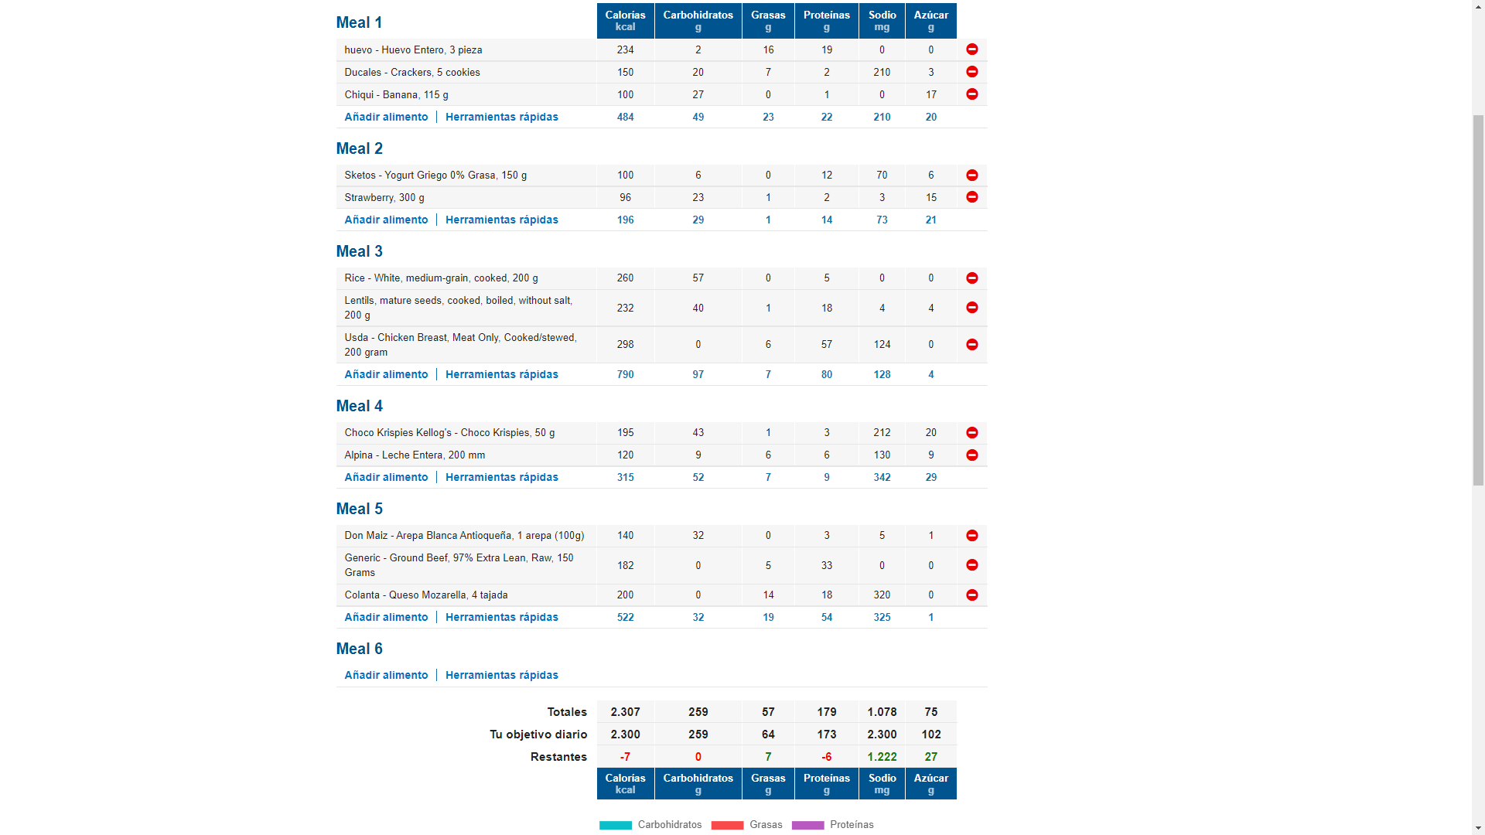
Huevo (en la preparación que mas te guste pero sin adicionar nada de aceite/mantequilla extra) + galletass ducales x5

yogurt girego mara sketos es de las mejores marcas que tenemos en lmercado

Lentejas con Arroz + Pechuga de Pollo

Porcion de cereal (convencional, tipo zucaritas, chocokrispies, etc) en leche entera

Arepa con queso y carne molida/desmechada

EJEMPLO (2)
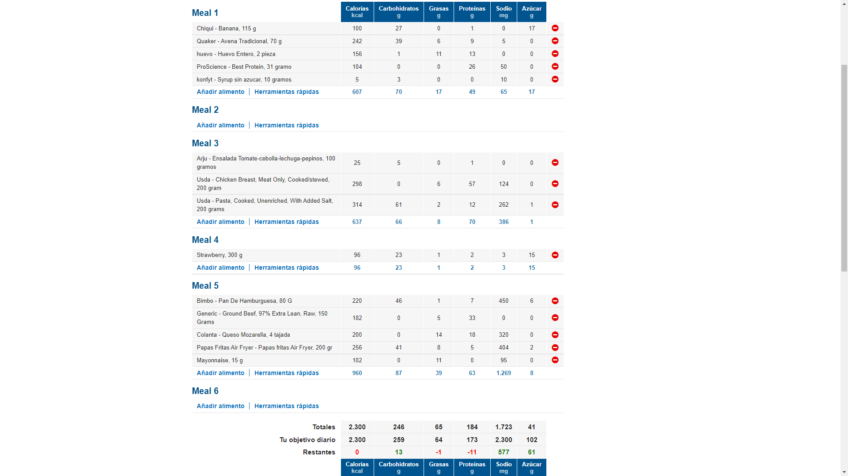

Receta de pancakes de proteína: Mezclar todo en la licuadora, cocinar, y decorar con syrup sin azucar

Pasta + Pollo + Ensalada

Hamburguesa casera con carne molida 97% libre de grasa, queso y pan + papas “fritas” preparadas al sartén/horno/air Fryer

